Лист 1
Прайс-лист
МИР ПРЯЖИ

В валюте: руб. (курс 1).
Цены указаны на 07.08.2020

№ | Номенклатура/ Характеристика номенклатуры | Описание | Изображение | Артикул | Цена | Ед. | Остаток | Ссылка на сайт
 | Лента цветная из натурального шелка в упак. 4 мм 3 м/коробочка | Лента цветная из натурального шелка в упак. 4 мм 3 м/коробочка | 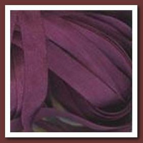 | 1044 | 66.50 |  |  | Изображение
 | Лента цветная из натурального шелка в упак. 4 мм 3 м/коробочка |  |  |  | 66.50 | шт | 7 | Изображение
 | Лента цветная из натурального шелка в упак. 7 мм 3 м/коробочка | Лента цветная из натурального шелка в упак. 7 мм 3 м/коробочка |  | 234/7 | 79.00 |  |  | Изображение
 | Лента цветная из натурального шелка в упак. 7 мм 3 м/коробочка |  |  |  | 79.00 | шт | 1 | Изображение
 | Лента цветная из натурального шелка в упак. 7 мм 3 м/коробочка | Лента цветная из натурального шелка в упак. 7 мм 3 м/коробочка | 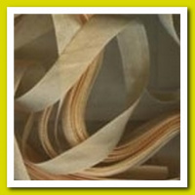 | 2232/7 | 79.00 |  |  | Изображение
 | Лента цветная из натурального шелка в упак. 7 мм 3 м/коробочка |  |  |  | 79.00 | шт | 1 | Изображение
 | Лента цветная из натурального шелка в упак. 7 мм 3 м/коробочка | Лента цветная из натурального шелка в упак. 7 мм 3 м/коробочка | 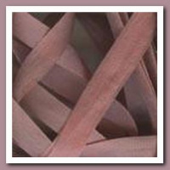 | 4643/7 | 79.00 |  |  | Изображение
 | Лента цветная из натурального шелка в упак. 7 мм 3 м/коробочка |  |  |  | 79.00 | шт | 1 | Изображение
 | Лента цветная из натурального шелка в упак. 7 мм 3 м/коробочка | Лента цветная из натурального шелка в упак. 7 мм 3 м/коробочка | 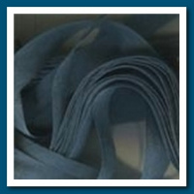 | 5384/7 | 79.00 |  |  | Изображение
 | Лента цветная из натурального шелка в упак. 7 мм 3 м/коробочка |  |  |  | 79.00 | шт | 1 | Изображение
 | Лента цветная из натурального шелка в упак. 7 мм 3 м/коробочка | Лента цветная из натурального шелка в упак. 7 мм 3 м/коробочка | 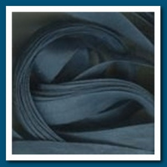 | 5386/7 | 79.00 |  |  | Изображение
 | Лента цветная из натурального шелка в упак. 7 мм 3 м/коробочка |  |  |  | 79.00 | шт | 1 | Изображение
 | Лента цветная из натурального шелка в упак. 7 мм 3 м/коробочка | Лента цветная из натурального шелка в упак. 7 мм 3 м/коробочка | 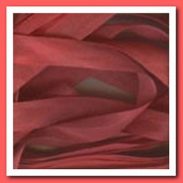 | 934/7 | 79.00 |  |  | Изображение
 | Лента цветная из натурального шелка в упак. 7 мм 3 м/коробочка |  |  |  | 79.00 | шт | 1 | Изображение

